Hárok1
P.č. | P.č. z rozpočtu podľa zmluvy o NFP | Názov položky | Požadovaná špecifikácia | Ilustratívny obrázok | Plnenie požadovanej špecifikácie | Merná jednotka | Množstvo | Jednotková cena bez DPH | Jednotková cena s DPH | Cena celkom bez DPH | Cena celkom s DPH
Príloha č. 2: Špecifikácia predmetu zákazky - Výkaz-výmer
1 | 2.1.1. | Vežová zostava | Konštrukcia z nehrdzavejúcej ocele, schodíky, šmykľavka, trojuholníková strieška, lezecká stena, výška voľného pádu max. 1,20m. Dostupnosť náhradných dielov: Áno Certifikát zhody s normou: ČSN EN 1176 - 1, 2, 3 Nosnosť: min. 250 kg Kovové časti - konštrukčná ocel' Plastové časti - HDPE Šmýkačka - sklolaminát Drevené časti - vodovzdorná preglejka Povrchová úprava: Prášková vypaľovaná farba Žiarové zinkovanie Vybavenie: Veža, šmýkačka, strieška ve tvare "A", 2x bariéra, šikmý výlez s nášľapmi a kovovými madlami | 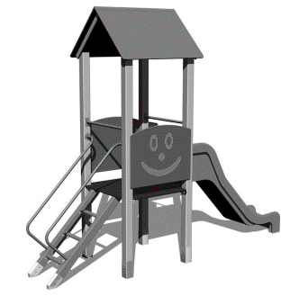 | Uveďte konkrétny názov a označenie položky, podľa Vášho cenníka / katalógu, atď | ks | 1
2 | 2.1.2. | Váhadlová hojdačka | Dvojmiestna, konštrukcia z nehrdzavejúcej ocele, sedadlá z farebného plastu, výška pádu max. 1m. Dostupnosť náhradných dielov: Áno Certifikát zhody s normou: ČSN EN 1176 - 1, 6 Nosnosť: min. 100 kg Kovové časti - konštrukčná ocel' Plastové časti - HDPE Povrchová úprava: Prášková vypaľovaná farba a žiarové zinkovanie Vyybavenie: 1x rameno (kov), 2x sedačky (HDPE), 1x stred s kĺbom (pozink), 2x madlo (kov) | 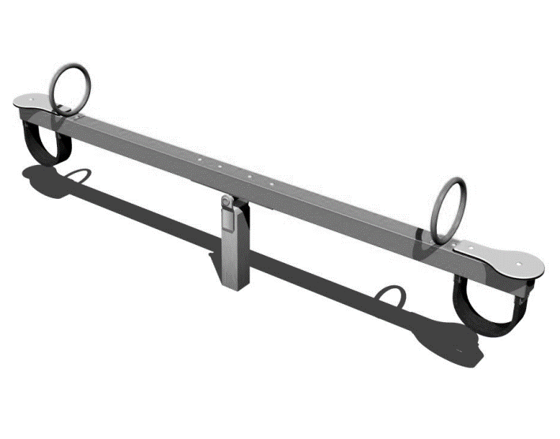 |  | ks | 2
3 | 2.1.4. | Reťazová dvojhojdačka | Konštrukcia z nehrdzavejúcej ocele, 2x sedadlá z farebného plastu, alebo obalené gumou pre väčšie deti (bez operadiel), nerezové alebo pozinkované reťaze na kovovom nosníku. Výška pádu max 1,5m. Dostupnosť náhradných dielov: Áno. Certifikát zhody s normou: ČSN EN 1176 - 1, 2 Nosnosť: min. 100 kg Kovové časti - konštrukčná ocel' Povrchová úprava: Prášková vypaľovaná farba, žiarové zinkovanie Vybavenie: 1x kovový nosník (pozink) | 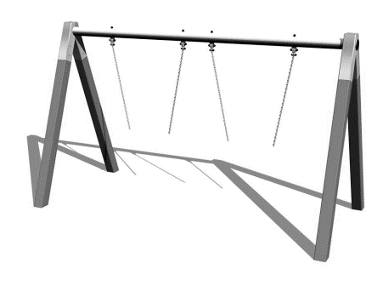 |  | ks | 1
4 | 2.1.5. | Pružinová dvojhojdačka | Pružinová dvojhojdačka. Konštrukcia z nehrdzavejúcej ocele, farebný plast, výška voľného pádu - 0,5 m. Dostupnosť náhradných dielov: Áno. Certifikát zhody s normou: ČSN EN 1176 - 1, 6 Nosnosť min. 100 kg Kovové časti - konštrukčná ocel' Pružina - špeciálna pružinářská ocel' Plastové časti - HDPE Povrchová úprava: Prášková vypaľovaná farba a žiarové zinkovanie. Všetok spojovací materiál je pozinkovaný alebo nerezový | 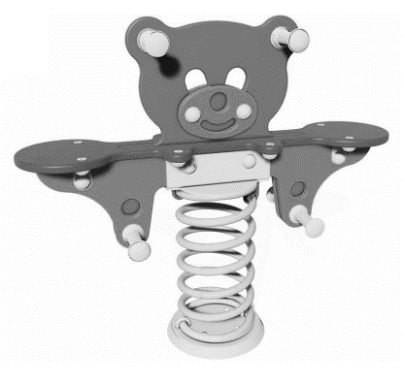 |  | ks | 1
5 | 2.1.6. | Povrch dopadových plôch tlmiaci náraz | Dopadové plochy pod hernými prvkami - gumené, spĺňajúce normu EN 1177. Hrúbka min. 40 mm Povrch, tlmiaci pád: do výšky pádu 1,5 m Protipádova gumená dlažba je určená ako dopadová plocha na detské ihriská, kde zabraňuje zraneniu detí pri prípadnom páde z herných prvkov, tlmí nárazy a ich povrch je protišmykový. Dlažba je vďaka použitému materiálu priepustná vodou avšak odolná proti agresívnym látkam a chemikáliám. Odoláva tiež poveternostným vplyvom a UV žiareniu (čo je zárukou vysokej farebnej stálosti). Tieto vlastnosti sú dlhodobo zachované v rozsahu teplôt -40 až +110 °C. Dlažbu je možné uložit na pripravené štrkové alebo pieskové podložie, ale i betónový alebo asfaltový povrch. Dlažbu je možné spájať priloženými plastovými kolíkmi (16 ks/m2 sú súčasťou dodávky, hrúbka dlažby od 30 mm). Všetky dlažby sú certifikované podľa normy ČSN EN 1177 a majú platné európske hygienické atesty. Dlažbu je možné v prípade potreby pri montáži rezať na potrebné veľkosti. | 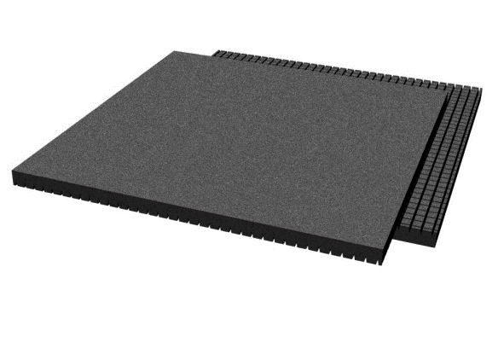 |  | m2 | 15
6 | 2.1.8. | Montáž, stavebné práce | Vykopové práce pre kotvenie prvku, ukotvenie prvkov do pripravených základov, betonáž základov prvku. |  |  | ks | 1
Celkom bez DPH: |  |  |  |  |  |  |  |  |  |  | 0.00
DPH: |  |  |  |  |  |  |  |  |  |  | 0.00
Celkom s DPH: |  |  |  |  |  |  |  |  |  |  | 0.00

Odberateľ: |  |  |  |  | Dodávateľ:
Základná škola s materskou školou Štefana Moysesa |  |  |  |  | Názov organizácie:
Námestie Štefana Moysesa 23 |  |  |  |  | Adresa:
974 01 Banská Bystrica |  |  |  |  | IČO:
Kontaktná osoba:Ing. Ján Gyulai |  |  |  |  | DIČ:
mobil: +421 908 148 878 |  |  |  |  | email:
e-mail: granty.bb@rcc.sk |  |  |  |  | Kontaktná osoba:
 |  |  |  |  | Dátum vyhotovenia:
 |  |  |  |  | Pečiatka a podpis:

Poznámka: |  | Vyplňte iba žlté polia!

